Disclaimer
Inzetmeter versie 18.1

Disclaimer:
Deze inzetmeter mag door iedereen vrij worden gebruikt.
Het is bedoeld om op individuele basis de inzet na te kunnen rekenen van MBO/vmbo-docenten en instructeurs op basis van de CAO MBO 2025-2026

Indien er fouten of tekortkomingen worden aangetroffen, verzoek ik u vriendelijk, doch dringend om dit aan het secretariaat van het AOB te melden.
In geen geval mag er een kopie van worden gemaakt! Ook niet om daarmee een fout te verhelpen of een zelfstandige aanpassing te maken!!
Aanpassingen worden uitsluitend door AOB zelf gemaakt, zodat een ieder beschikt over het meest actuele exemplaar van dit spreadsheet.

Met vriendelijke groet,

AOB secretariaat

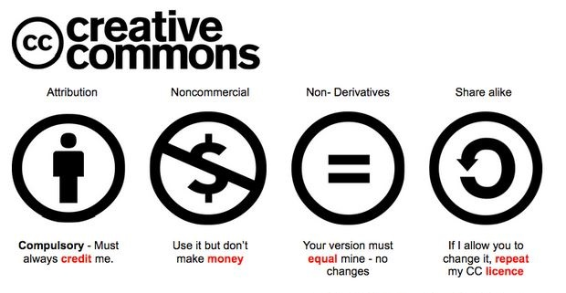

De complete tekst van de CAO waarop deze berekeningen zijn gebaseerd vindt u hier:
CAO MBO 2025-2026

